1. Git本体のインストール
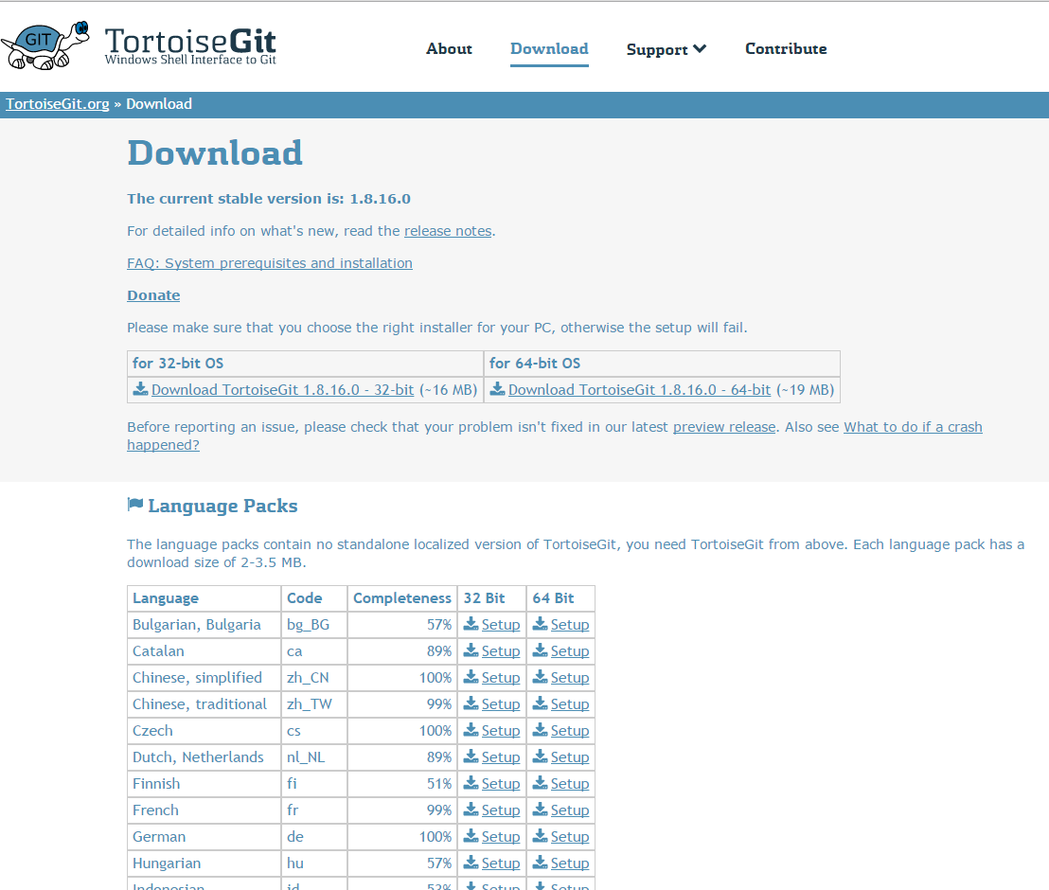
Git本体のインストール

 | ・クライアント端末にGitのインストール

 |  | ・「http://git-scm.com/download」に遷移し、該当するプラットフォームを選択

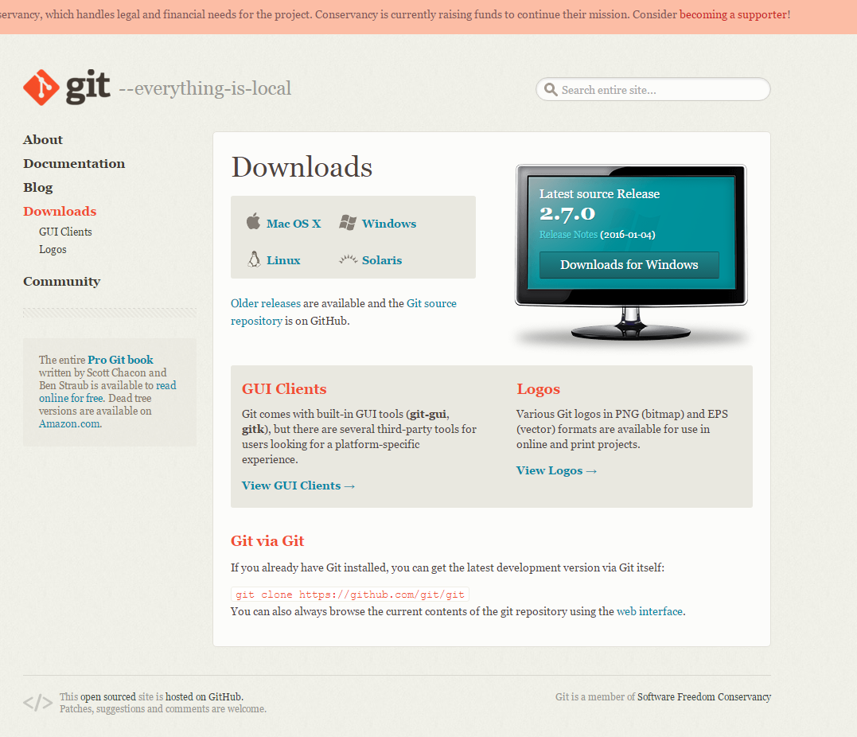

 |  | ・プラットフォームを選択し、ダウンロードが始まる事を確認する

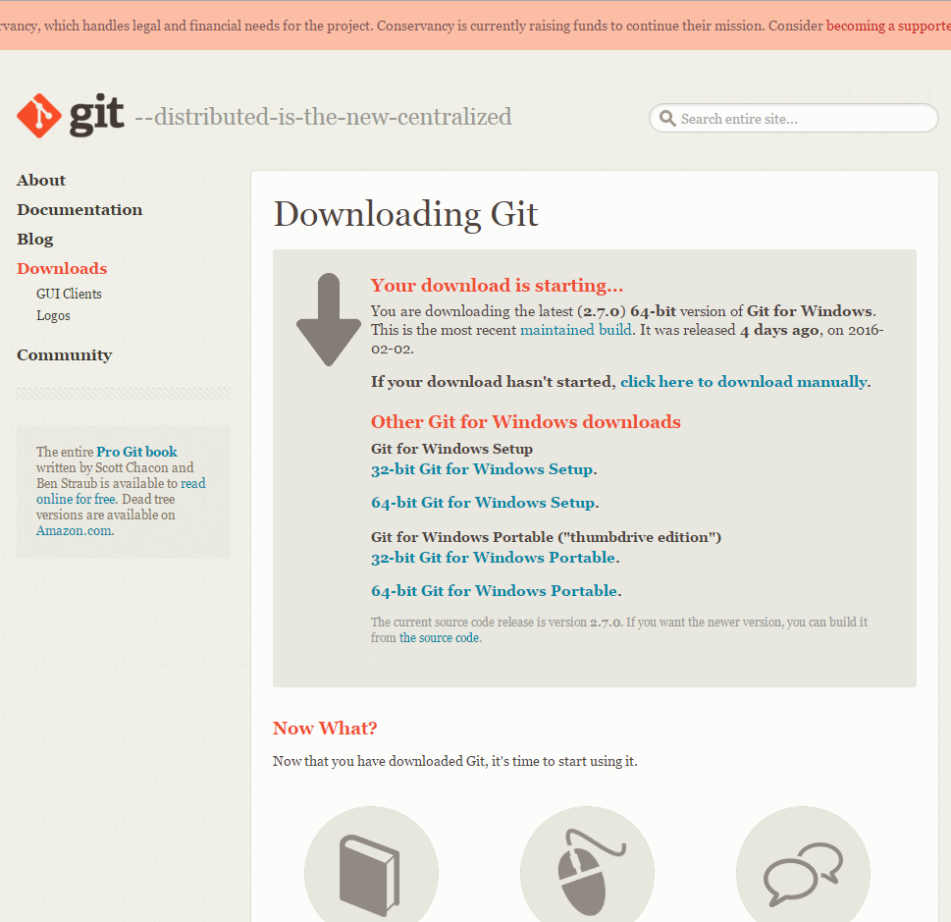

 |  | ・ダウンロードしたgitのexeを実行し、「next」ボタンを押下

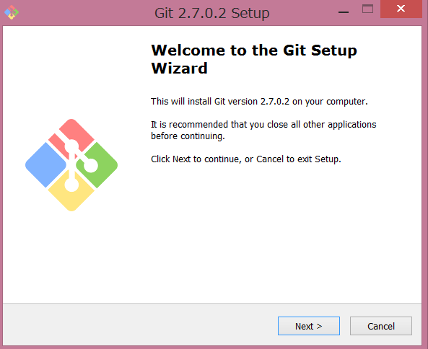

 |  | ・Nextをクリック

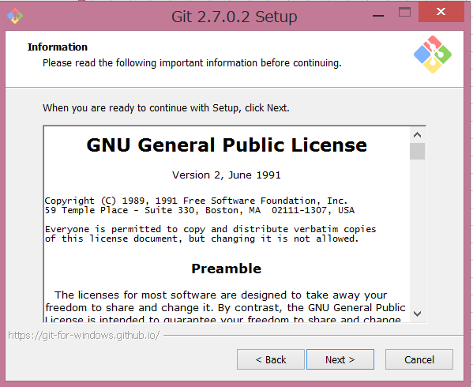

 |  | ・インストール先を選択しNextをクリック。

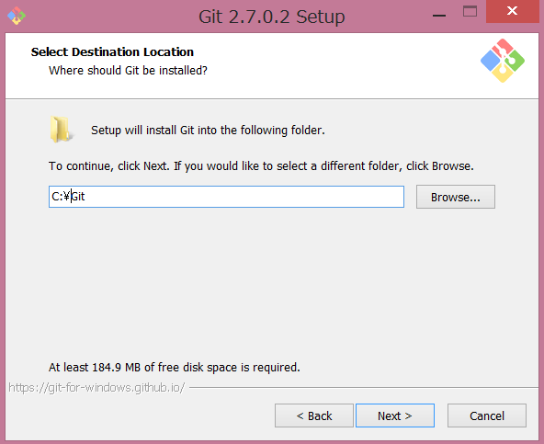

 |  | ・デフォルトでOKですが、クイック起動バー、デスクトップへショートカットを作成したい場合は、「Additional icons」のそれぞれ又は全てにチェックを入れます。Nextをクリック。

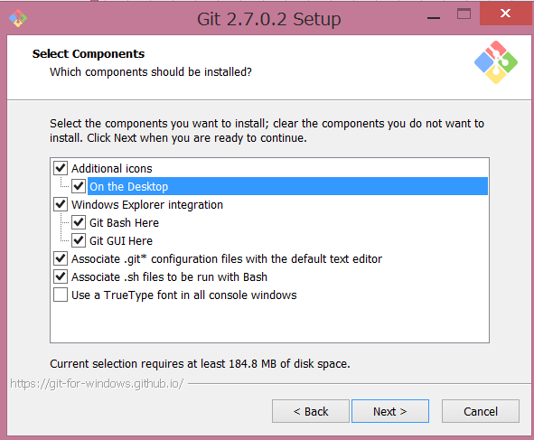

 |  | ・スタートメニューのフォルダー名を指定しNextをクリック。デフォルトでOKですが、変更したい場合は任意のフォルダ名を指定、作りたくない場合は「Don't create a Start Menu folder」へチェックします。

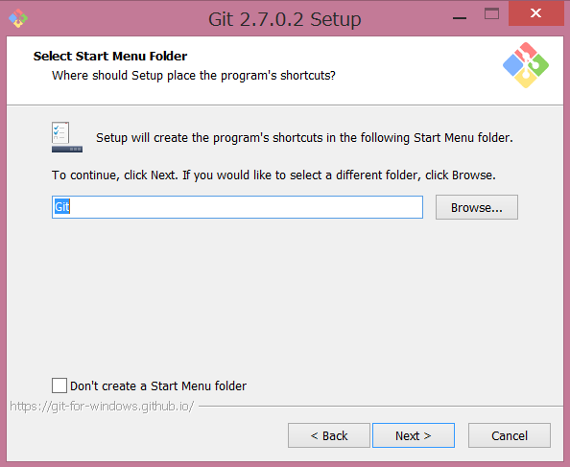

 |  | ・コマンドラインから利用したいので、「Use Git from the Windows Command Prompt」を選択し、Nextをクリック。

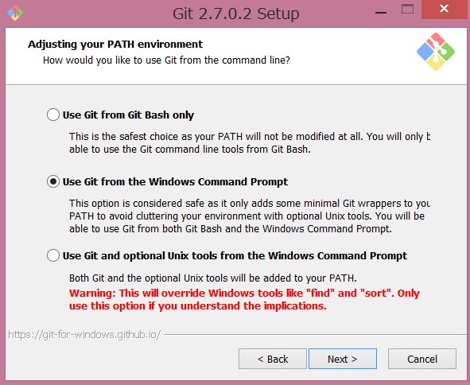

 |  | ・チェックアウト／コミット時のファイルの改行コードを、Windows形式、Unix形式でどのような組み合わせにするかを選択します。お好きな組み合わせを選択してOKです。今回は「チェックアウト：Win形式／コミット：Unix形式」を選択します。Nextをクリック。

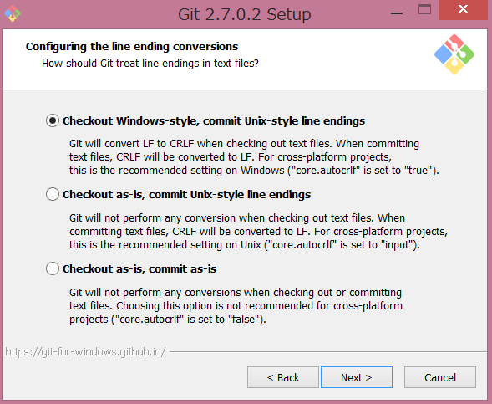

 |  | ・ターミナルに何を利用するかを選択します。こちらもお好きなものでOKです。今回はWindowsのデフォルトコンソール（コマンドプロンプト）を選択します。Nextをクリック。

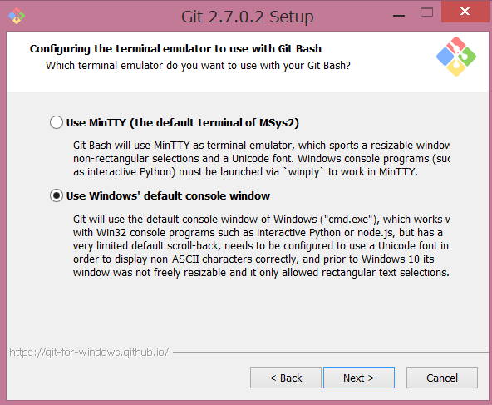

 |  | ・ファイルシステムのキャッシュを利用する場合はチェックを入れます。今回は利用しません。Nextをクリック。そうするとインストールが始まるので、インストールが終了する事を確認する

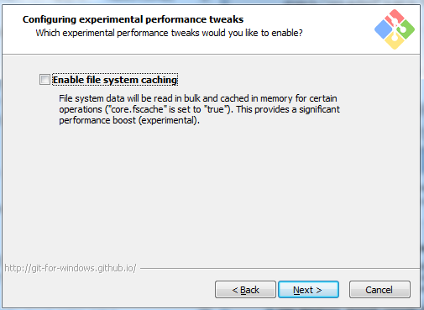

 | TortoiseGitのインストール

 |  | ・「https://tortoisegit.org/」に遷移し「Download」ボタンを押下する

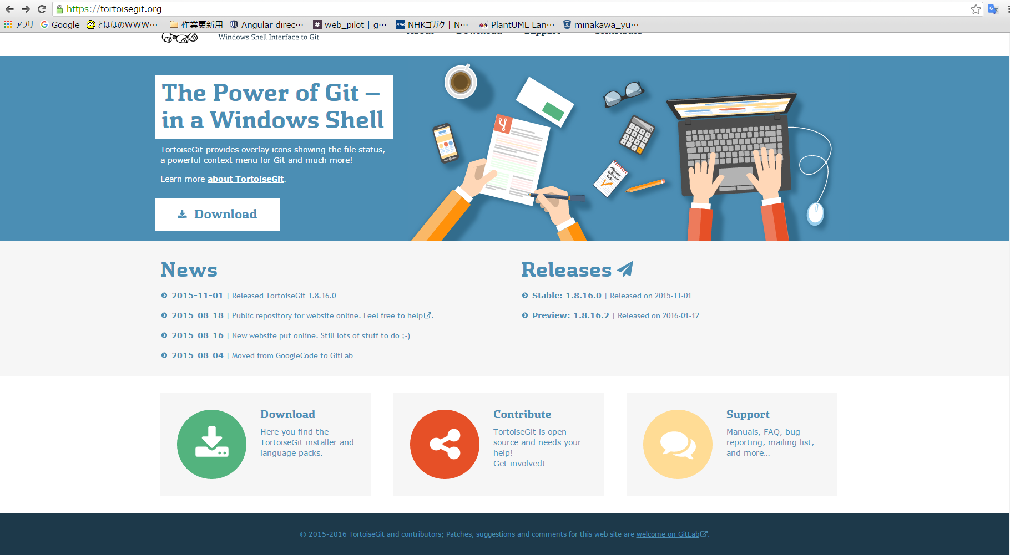

 |  | ・「Download」画面に遷移し、端末に合わせてダウンロードを行う

